กฎกระทรวง


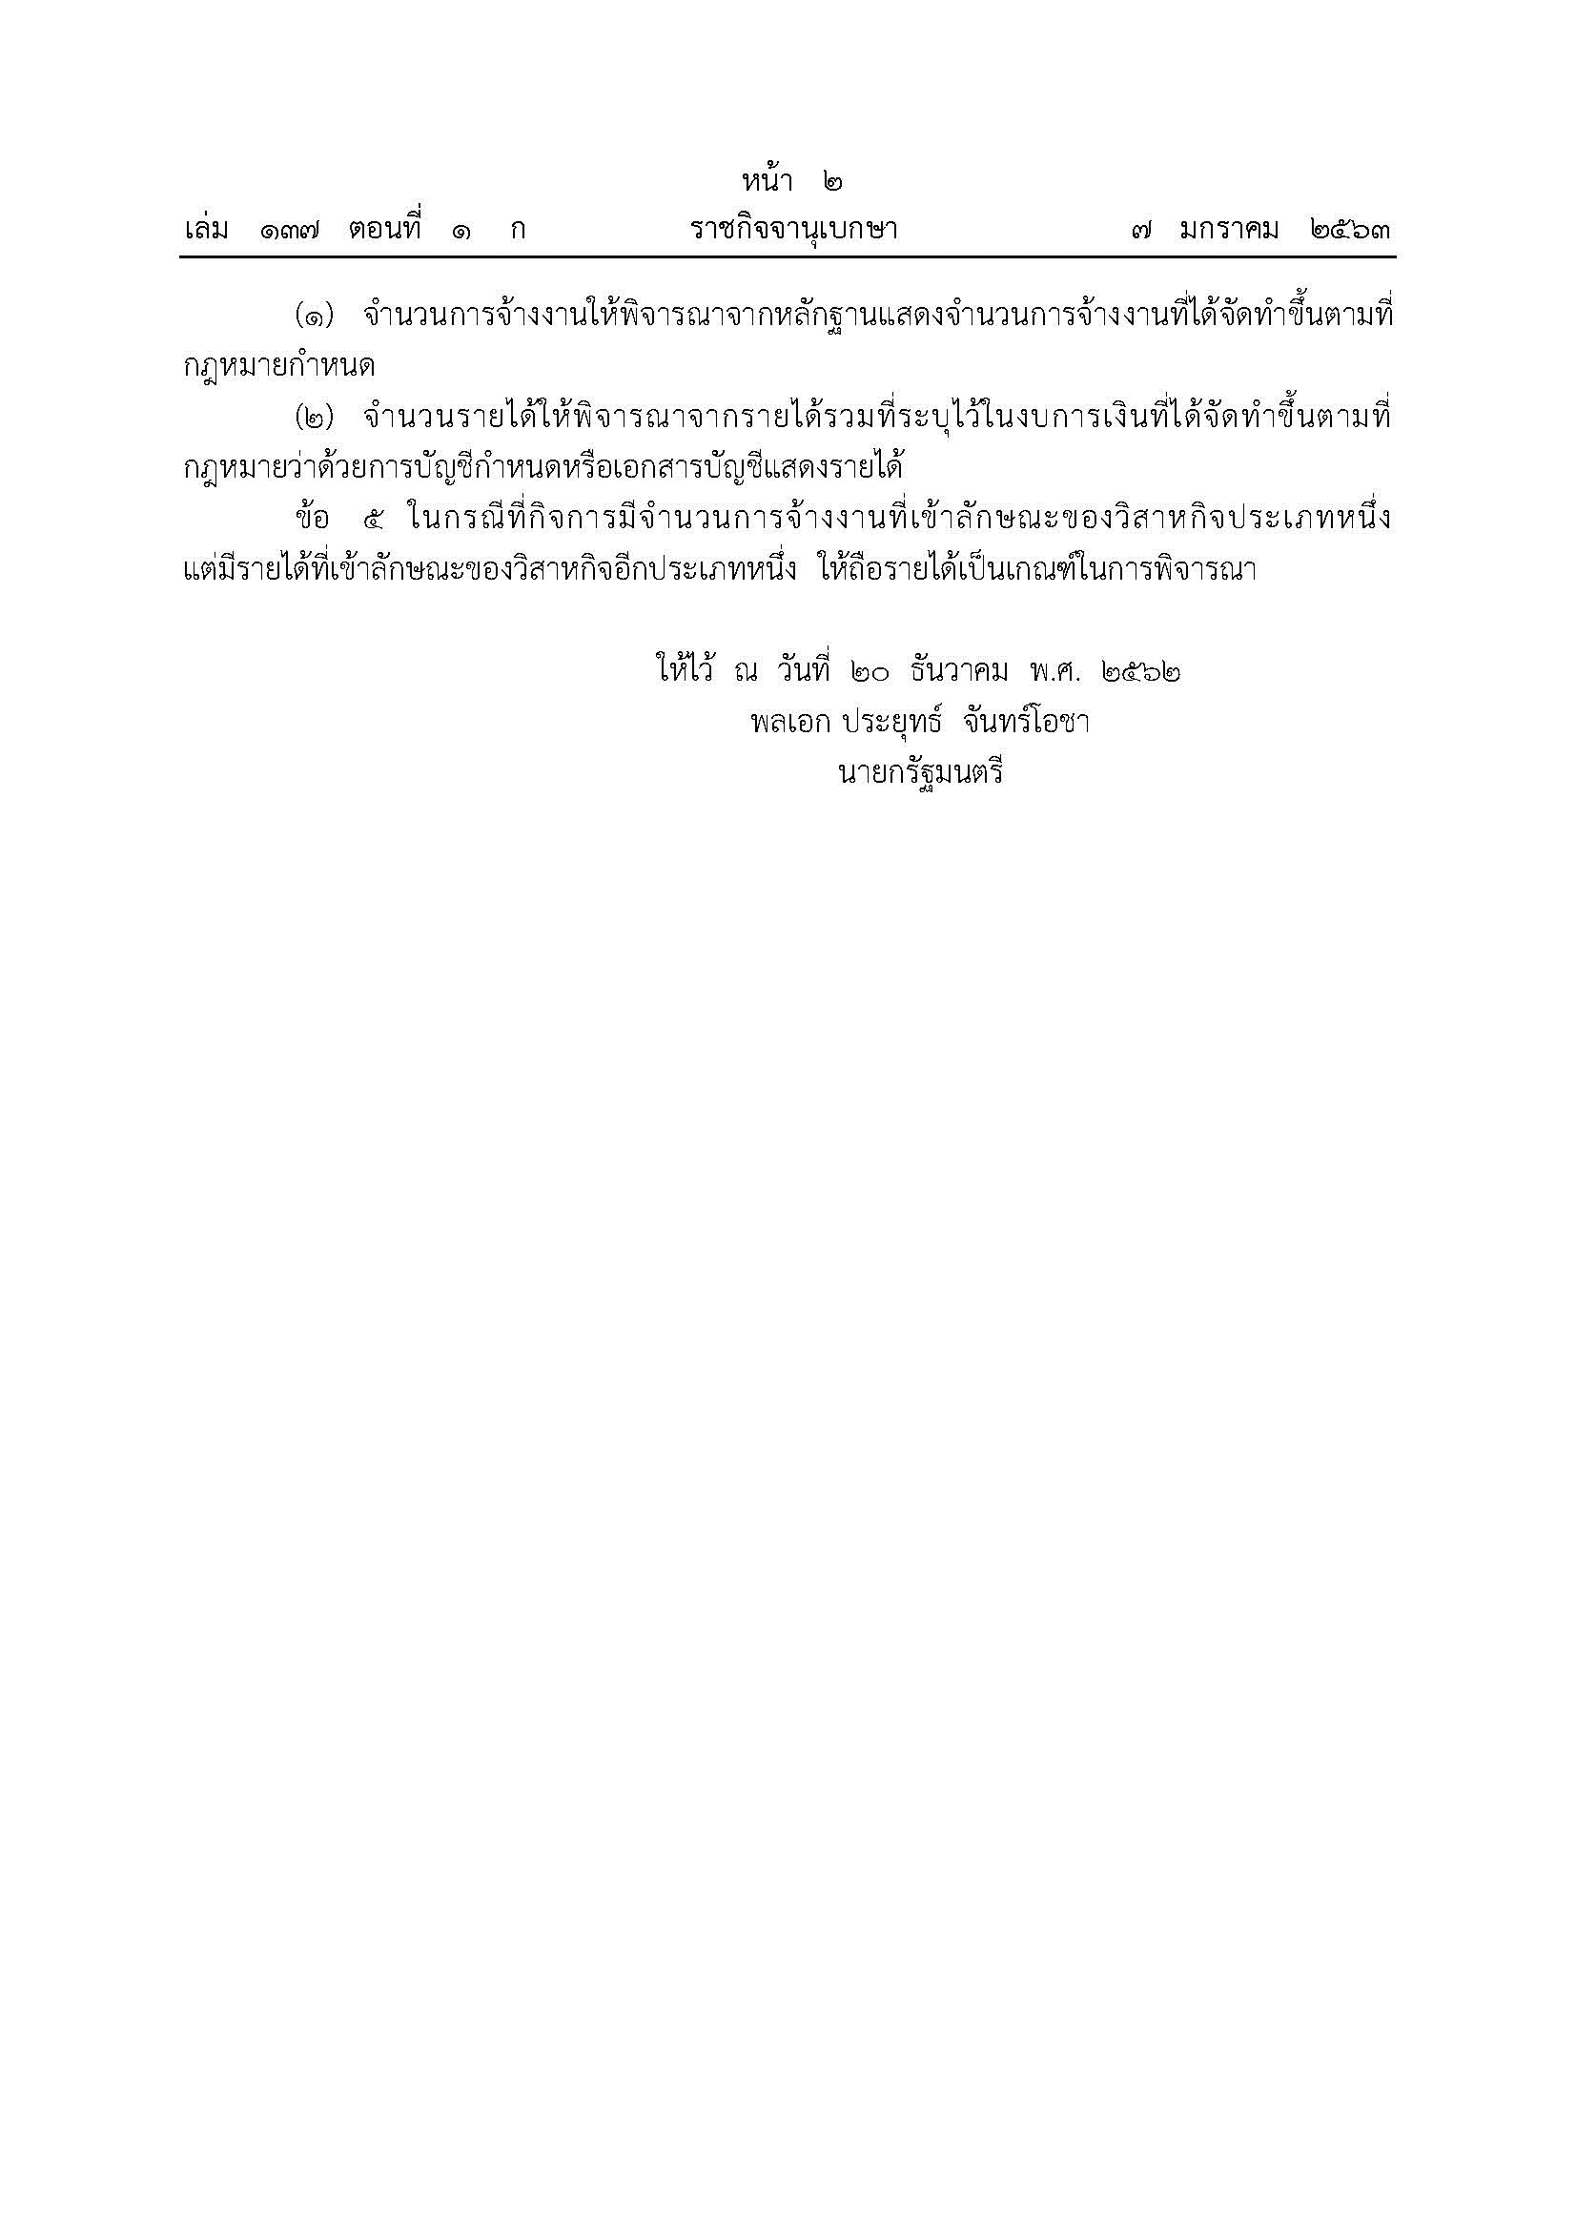

เปรียบเทียบ.ประกอบ.
ตารางที่ 4 รายงานเปรียบเทียบจำนวนโรงงาน จำนวนเงินลงทุน และจำนวนคนงาน ที่ได้รับใบอนุญาตประกอบกิจการ จำพวก 3 และที่ได้ใบรับแจ้งประกอบกิจการ จำพวก 2
เป็นรายเดือน ระหว่างปี 2566-2568
 | จำนวนโรงงาน(โรง) |  |  | จำนวนเงินลงทุน(ล้านบาท) |  |  | จำนวนคนงาน(คน)
เดือน
 | 2566 | 2567 | 2568 | 2566 | 2567 | 2568 | 2566 | 2567 | 2568
มกราคม | 143 | 145 | 147 | 9,343.44 | 20,066.88 | 18,119.94 | 3,706 | 3,403 | 6,257
กุมภาพันธ์ | 190 | 156 | 144 | 12,994.76 | 21,233.83 | 22,858.73 | 3,934 | 3,534 | 5,083
มีนาคม | 212 | 191 | 94 | 11,604.39 | 58,444.48 | 13,552.01 | 4,166 | 10,557 | 3,216
เมษายน | 136 | 163 | 117 | 10,652.86 | 36,623.78 | 10,248.99 | 3,977 | 5,676 | 3,419
พฤษภาคม | 174 | 171 | 99 | 9,255.82 | 16,889.11 | 15,754.51 | 4,725 | 9,836 | 2,448
มิถุนายน | 158 | 183 | 73 | 22,521.10 | 20,870.47 | 2,630.35 | 5,142 | 5,609 | 1,413
กรกฏาคม | 164 | 186 | 95 | 13,028.06 | 14,379.02 | 9,384.09 | 4,579 | 5,091 | 2,514
สิงหาคม | 170 | 183 | 89 | 20,962.39 | 14,551.68 | 5,945.31 | 6,388 | 7,871 | 2,707
กันยายน | 249 | 257 | 114 | 19,501.63 | 27,000.34 | 10,540.45 | 7,681 | 8,355 | 3,383
ตุลาคม | 226 | 171 | 111 | 85,741.40 | 27,432.56 | 31,267.34 | 7,916 | 7,315 | 3,781
พฤศจิกายน | 183 | 165 | 82 | 24,177.82 | 17,729.35 | 9,923.80 | 7,820 | 4,725 | 2,769
ธันวาคม | 185 | 141 |  | 25,791.36 | 11,327.25 |  | 5,547 | 3,917
รวม | 2,190 | 2,112 | 1,165 | 265,575.02 | 286,548.75 | 150,225.52 | 65,581 | 75,889 | 36,990

 |  | 2553 | 2554 | 2556
มกราคม | 0 | 243 | 296 | 328
กุมภาพันธ์ |  | 283 | 261 | 345
มีนาคม |  | 356 | 334 | 350
เมษายน |  | 279 | 354 | 361
พฤษภาคม |  | 263 | 293 | 358
มิถุนายน |  | 328 | 344 | 402
กรกฏาคม |  | 339 | 326
สิงหาคม |  | 306 | 359
กันยายน |  | 365 | 429
ตุลาคม |  | 345 | 305
พฤศจิกายน |  | 333 | 286
ธันวาคม |  | 308 | 276
 |  | 2553 | 2554 | 2556
มกราคม | 0 | 243 | 296 | 328
กุมภาพันธ์ |  | 283 | 261 | 345
มีนาคม |  | 356 | 334 | 350
เมษายน |  | 279 | 354 | 361
พฤษภาคม |  | 263 | 293 | 358
มิถุนายน |  | 328 | 344 | 402
กรกฏาคม |  | 339 | 326
สิงหาคม |  | 306 | 359
กันยายน |  | 365 | 429
ตุลาคม |  | 345 | 305
พฤศจิกายน |  | 333 | 286
ธันวาคม |  | 308 | 276

